상품제안서
벌처 블루투스 5.0 이어폰 2세대 | 상품코드: F09009

 |  |  |  |  |  |  | 02-412-0044 | www.easy1.co.kr
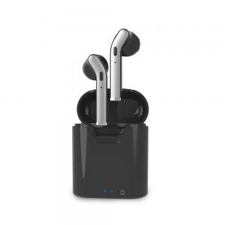

【상세/제작정보】

【인쇄/포장옵션】 | 레이저, 스티커 / 포장지포장

【공급단가】 | 수량 | 50~ | 100~ | 500~ | 1,000~ | 2,000~
*VAT별도 | 단가 | 14,310원 | 13,790원 | 13,260원 | 12,740원 | 12,430원

【상품 URL】 | https://easy1.co.kr:443/src/goods_detail.php?gdno=9009

